微生信示例034 (行为特征，列为样品，需要转置）

sample | s1 | s2 | s3 | s4 | s5 | s51 | s52 | s53 | s54 | s55 | s101 | s102 | s103 | s104 | s105
Group | setosa | setosa | setosa | setosa | setosa | versicolor | versicolor | versicolor | versicolor | versicolor | virginica | virginica | virginica | virginica | virginica
gene1 | 5.1 | 4.9 | 4.7 | 4.6 | 5 | 7 | 6.4 | 6.9 | 5.5 | 6.5 | 6.3 | 5.8 | 7.1 | 6.3 | 6.5
gene2 | 3.5 | 3 | 3.2 | 3.1 | 3.6 | 3.2 | 3.2 | 3.1 | 2.3 | 2.8 | 3.3 | 2.7 | 3 | 2.9 | 3
gene3 | 1.4 | 1.4 | 1.3 | 1.5 | 1.4 | 4.7 | 4.5 | 4.9 | 4 | 4.6 | 6 | 5.1 | 5.9 | 5.6 | 5.8
gene4 | 0.2 | 0.2 | 0.2 | 0.2 | 0.2 | 1.4 | 1.5 | 1.5 | 1.3 | 1.5 | 2.5 | 1.9 | 2.1 | 1.8 | 2.2

微生信，您身边的数据分析，可视化专家
https://www.bioinformatics.com.cn/plot_basic_PCA_plot_034

输出示例图
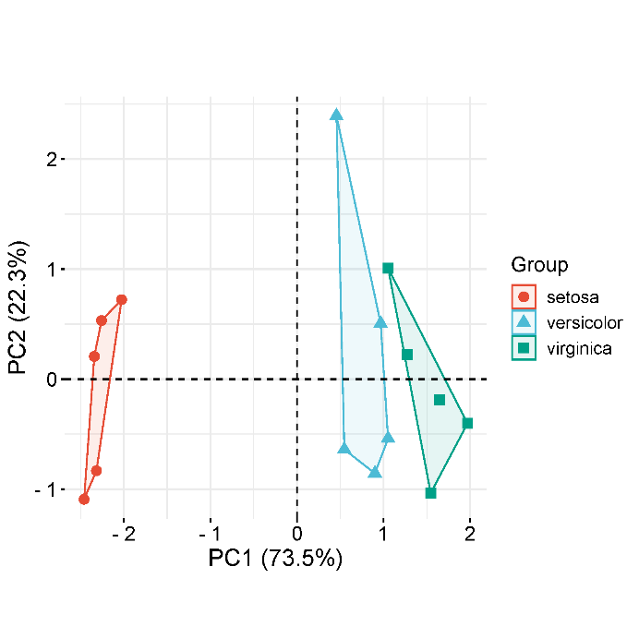

B站：主成分分析（PCA）图绘制视频教程

注意：

使用问题，或数据分析合作意向
请微信扫码联系我们

